Ficha Técnica
 |  |  |  | 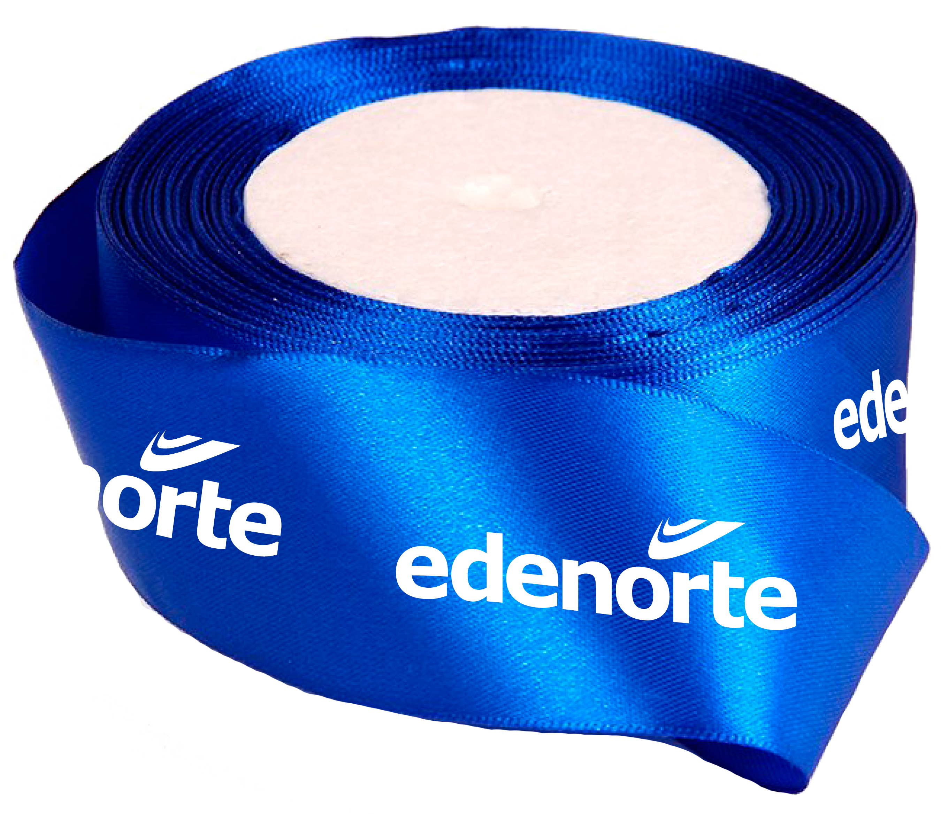

PLANILLA DE DATOS GARANTIZADOS

CINTA DE REGALO 1 PULG DCE |  |  |  | CÓDIGO | 2015893
 |  |  |  | FECHA REVISIÓN | 2021-11-11
 |  |  |  | ÁREA ESPECIALISTA: GERENCIA DE MERCADEO

DESCRIPCIÓN SAP: CINTA DE REGALO 1 PULG DCE
ITEM | DATOS | UNIDAD | PEDIDO | OFRECIDO | COMENTARIO
1 | Empresa proveedora | … | (*)
2 | Fabricante | … | (*)
3 | Marca | … | (**)
4 | Modelo | … | (*)
5 | País de origen | … | (*)
6 | Norma de fabricación y ensayos | … | N/A
7 | Embalaje | … | CAJAS DE 25 UNIDADES C/U, QUE NO EXCEDAN PESO DE 60 LIBRAS, PALETIZADO Y FLEJADO
8 | Garantía |  | N/A
9 | Dimensiones | …
9.1 | Ancho | Pulgadas | 1"
9.2 | Largo | Pulgadas | 1,800" (50 Yardas)
10 | Color e Impresión | …
10.1 | Color de Cinta | … | Azul Royal
10.2 | Color de Impresión | … | 1 (Blanco)
10.3 | Tipo de Impresión | … | Serigrafía / Láser
11 | Material | …
11.1 | Tipo de material | … | Satín
(*) A indicar por el oferente
(**) Timbrado en el material en alto o bajo relieve
 | 
 |  |  |  | Fecha de la oferta

 | Javier E. Liz H. |  |  | Nombre y firma del oferente
 | Diseñador Gráfico
COMENTARIOS:

